功能描述
标题 | Thanks！
正文 | HERE IS X CREDITS FOR YOU
按钮 | Spread the Word!
正文 | RATE US ON THE APP STORE
图 | 五颗星星

弹窗入口1 | 卷轴界面
弹窗时机1 | 玩家第一次出Epic Win，关闭界面后弹出 | 如果玩家选择不评价退出，则在2天后才有可能再次弹出 | 如果玩家已经评价过，则不再弹出；
弹窗入口2 | 大厅
弹窗时机2 | 评价机台5星之后 | 如果玩家选择不评价退出，则在2天后才有可能再次弹出 | 如果玩家已经评价过，则不再弹出；

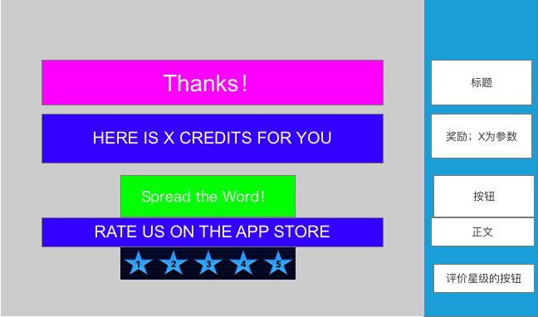
功能框图

参考竞品

参考竞品

